1-PC
Você deverá preencher apenas as células de cor amarela.
Postura Corporal
Postura | Marque com um X
De pé | x
Sentado
Semi-sentado
Cócoras
Andando
Outra (citar)

2-CM
Você deverá preencher apenas as células de cor amarela.
Compressão Mecânica
Segmento corporal | Lado | Ação técnica de compressão (Citar a ações técnicas para facilitar )
Cotovelo | Direito
 | Esquerdo
Cotovelo | Direito
 | Esquerdo
Punho | Direito
 | Esquerdo
Mão | Direito
 | Esquerdo
Ausência de compressão mecânica (marque com x) |  | x

3-FE
Você deverá preencher apenas as células de cor amarela.
Força excessiva
Tipo do esforço | Ação técnica geradora (Citar a ação técnica )
Esforço nítido
Erforço muito intenso
Esforço máximo/supra máximo
Ausência de esforço nítido (marque com X) | x

4-V
Você deverá preencher apenas as células de cor amarela.
Vibração
Localização | Citar a ação técnica
Braços (VMB)
Corpo inteiro (VCI)
Ausência de vibração (marque um x) | x

5-P
Você deverá preencher apenas as células de cor amarela.
Pinças

Uso de pinça | Lado | Tipo de pinça (Lateral, pulpar, palmar) | Ações técnicas geradoras
 | Direito | Pulpar | Ao afastar as parades da carcaça da ave para inspecionar internamente.
 | Esquerdo | Pulpar | Ao afastar as parades da carcaça da ave para inspecionar internamente.
 | Ausência de pinça (marque com x)

6-SE
Preencher somente as células de cor amarela.
Sobrecarga estática
Segmento corporal | Postura inadequada |  | Ações técnicas geradoras Atenção: apenas em contração estática.
Pescoço | Flexão
 | Extensão
 | Lateralização
 | Torção
Coluna vertebral | Flexão
 | Extensão
 | Lateralização
 | Torção
Braço | Direito | Elevação | Mantido elevados enquanto inspeciona a carcaça.
 | Esquerdo | Elevação | Mantido elevados enquanto inspeciona a carcaça.
Antebraço | Direito | Suspenso | Mantido suspensos enquanto inspeciona a carcaça.
 |  | Pronação | Mantido em pronação para o melhor manuseio da carcaça.
 |  | Supinação
 | Esquerdo | Suspenso | Mantido suspensos enquanto inspeciona a carcaça.
 |  | Pronação | Mantido em pronação para o melhor manuseio da carcaça.
 |  | Supinação
Punho | Direito | Flexão | Não há. Obs. A flexo-extensão do punho que existe não é aqui registrada, pois não é sobrecarga estática, mas sim dinâmica, por ser repetitiva, portanto será registrada na próxima aba (7-SD).
 |  | Extensão | Não há. Obs. A flexo-extensão do punho que existe não é aqui registrada, pois não é sobrecarga estática, mas sim dinâmica, por ser repetitiva, portanto será registrada na próxima aba (7-SD).
 |  | Desvio radial
 |  | Desvio ulnar
 | Esquerdo | Flexão | Não há. Obs. A flexo-extensão do punho que existe não é aqui registrada, pois não é sobrecarga estática, mas sim dinâmica, por ser repetitiva, portanto será registrada na próxima aba (7-SD).
 |  | Extensão | Não há. Obs. A flexo-extensão do punho que existe não é aqui registrada, pois não é sobrecarga estática, mas sim dinâmica, por ser repetitiva, portanto será registrada na próxima aba (7-SD).
 |  | Desvio radial
 |  | Desvio ulnar
Dedos | Direito | Flexão | Não há. Obs. A flexo-extensão que existe dos dedos não é aqui registrada, pois não é sobrecarga estática, mas sim dinâmica, por ser repetitiva, portanto será registrada na próxima aba (7-SD).
 |  | Extensão | Não há. Obs. A flexo-extensão que existe dos dedos não é aqui registrada, pois não é sobrecarga estática, mas sim dinâmica, por ser repetitiva, portanto será registrada na próxima aba (7-SD).
 | Esquerdo | Flexão | Não há. Obs. A flexo-extensão que existe dos dedos não é aqui registrada, pois não é sobrecarga estática, mas sim dinâmica, por ser repetitiva, portanto será registrada na próxima aba (7-SD).
 |  | Extensão | Não há. Obs. A flexo-extensão que existe dos dedos não é aqui registrada, pois não é sobrecarga estática, mas sim dinâmica, por ser repetitiva, portanto será registrada na próxima aba (7-SD).

7-SD
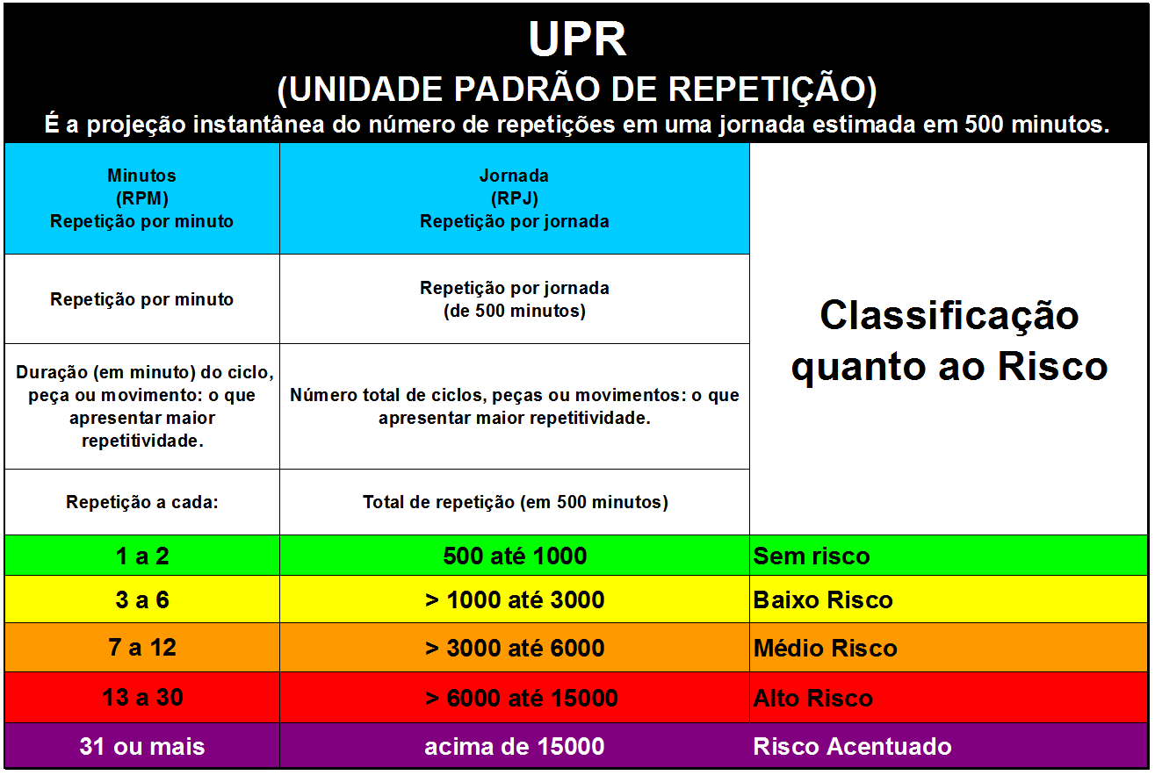
Você deverá preencher apenas as células de cor amarela.
Sobrecarga dinâmica/repetitividade
Segmento corporal | Lado Movimento executado |  | Número de repetições | Repetições por minuto | Repetições por Jornada de 500 minutos | Citar as ações técnicas Atenção: apenas as posturas em repetitividade.
Pescoço | Flexão-extensão |  |  | 0 | 0
 | Torção em repetição |  |  | 0 | 0
Coluna vertebral | Flexão-extensão |  |  | 0 | 0
 | Lateralização em repetição |  |  | 0 | 0
 | Torção em repetição |  |  | 0 | 0
Braço | Direito | Elevação em repetição |  | 0 | 0
 | Esquerdo | Elevação em repetição |  | 0 | 0
Antebraço | Direito | Prono-supinação |  | 0 | 0
 | Esquerdo | Prono-supinação |  | 0 | 0
Punho | Direito | Flexo-Extensão | 5 | 50 | 25000 | Ao trocar de uma para a outra carcaça há uma flexo-extensão.
 |  | Desvio radio-ulnar | 5 | 50 | 25000 | Ao trocar de uma para a outra carcaça há um desvio rádio-ulnar simultâneo à flexo-extensão.
 | Esquerdo | Flexo-Extensão | 5 | 50 | 25000 | Ao trocar de uma para a outra carcaça há uma flexo-extensão.
 |  | Desvio radio-ulnar | 5 | 50 | 25000 | Ao trocar de uma para a outra carcaça há um desvio rádio-ulnar simultâneo à flexo-extensão.
Dedos | Direito | Flexo-Extensão | 5 | 50 | 25000 | Flexo extensão dos dedos, em especial da pinça pulpar para afastar as paredes da carcaça da ave a ser inspecionada.
 | Esquerdo | Flexo-Extensão | 5 | 50 | 25000 | Flexo extensão dos dedos, em especial da pinça pulpar para afastar as paredes da carcaça da ave a ser inspecionada.

 | Tempo do vídeo (em segundos) |  |  |  | 6

8-SXD
Você deverá preencher apenas as células de cor amarela.
Sobrecargas encontradas versus doenças
Sobrecargas encontras | Doenças
Postura de pé | Varizes membros inferiores
Pinça pulpar bilateral | Tenossinovite de De Quervain, Síndrome do Túnel do Carpo e Epicondilite Medial
Braços elevados | Tendinite do supra espinhoso, Tendinite da cabeça longa do bíceps e Síndrome do Desfiladeiro Torácico.
Antebraços suspensos | Tendinite crepitante do punho e Epicondilite lateral
Punho em flexo-extensão | Síndrome do Túnel do Carpo, Tendinite Crepitante do punho e a Epicondilite lateral, Epicondilite medial e Fibromatose palmar.
Punho em desvio rádio-ulnar | Síndrome do Túnel do Carpo. Obs. Destaque para desvio ulnar e Tendinite de De Quervain.
Dedos em flexo-extensão | Síndrome do Túnel do Carpo, Dedo em gatilho, Epicondilite medial e Fibromatose palmar, Tendinite Crepitante do punho e Epicondilite lateral.

Atenção: as conclusões acima quanto à relação entre os "riscos" e as "doenças" são preliminares, pois dependem da conclusão da Análise Ergonômica do Trabalho, pois analisamos apenas uma parte do trabalho realizado imaginando que ele seja assim realizado durante toda a jornada de trabalho, o que pode não ocorrer. A estereotipia da exposição ao risco deve se basear em toda a jornada de trabalho. Assim como uma medição pontual de um ruído em 90 dB pode nem representar nível de ação, dependendo da dose de exposição, os riscos ergonêmicos acima encontrados apenas se relacionam com tais doenças que, dependendo da estereotipia podem ou não causar as respectivas doenças.

